Blad1
Kunstwerkpaspoort |  |  |  |  | Versie | 1.0
 |  |  |  |  | Datum | 2017-02-09

Beheergegevens kunstwerk |  |  | Locatie/gemeente: Spoorviaduct odg // Vreeswijkstraat te Tilburg
SAP-nummer | 10731865 + 10877256 |  | 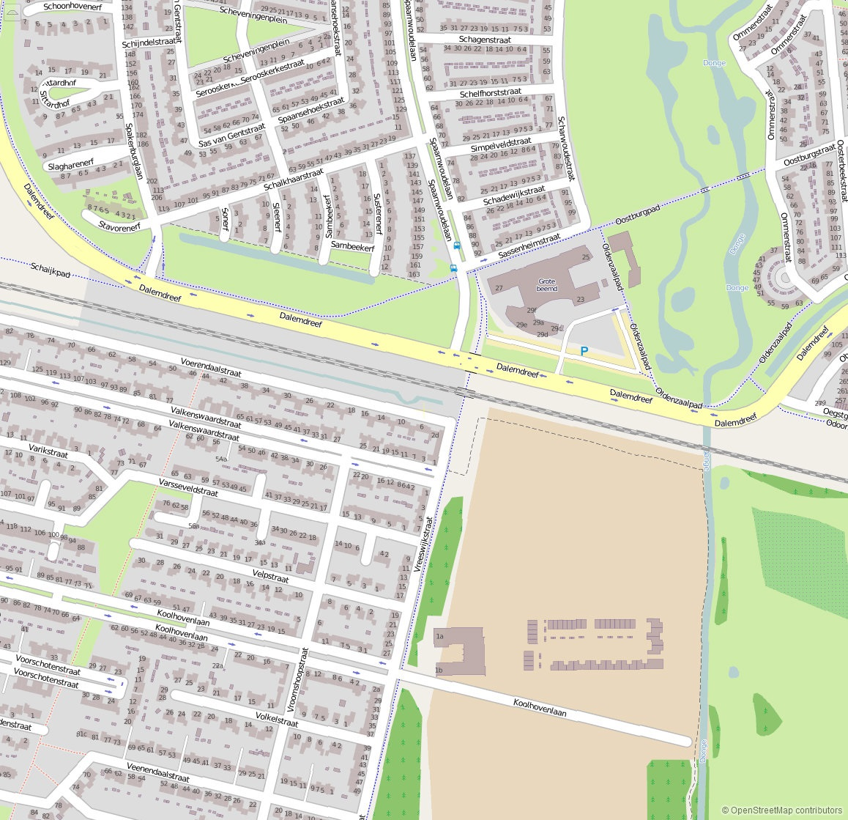
PGO-contractgebied | 20
Kunstwerknummer | KW20-123-0041
Kunstwerknaam | Spoorviaduct odg Dalem-Koolhoven
Wegbeheerder | Gemeente Tilburg
Emplacement | Tb - Bd
Lijn- / Geocode | 123
Kilometrering (km) | 14.979
RDX / RDY - coördinaten | 126956.96, 398560.43
Bouwjaar | 2005
Renovatie | -
Baanclassificatie (baanurgentie) | Hoog
Functie | Ongelijkvloerse spoorkruising (Odg. Voet- / fietsverkeer, verdiepte weg)
Foto kunstwerk

Kenmerken kunstwerk
Lengte (origineel, na renovatie) | 13,950m. (deklengte incl. oplegnokken stootplaten. Dagmaat (tussen wanden) = 11,2m. |  | Constructietype | Spoorviaduct, voorgespannen betonnen spoordek op 2 steunpunten (dek opgelegd op wanden tunnel), met stootplaten; Statisch bepaald. Overige moten op onderwaterbeton + palen.
Breedte (origineel, na renovatie) | 11,85 m. ┴ as spoor (= lengte tunnel)
Constructiehoogte (BS tot OK dek) | 1,450 m. |  | Elektrificatie (V) | 1500V DC
Dekdikte (excl. Verharding) | Vast/Variabel | 0,60 tot 0,65m. | Montering en dektype | Plaatvormige voorgespannen dekconstructie
Aantal overspanningen | 1 st. |  | Aantal dekken | 1 spoordek (+ 1 wegdek) | Materiaal | In-situ beton, voorgesp. dek
Lengte hoofdoverspanning | 1 st. | 11,70 m. | Type oplegging | Rubber oplegblokken | Aantal: | 6 st / zijde (afm. 300x400x52mm)
Lengte zij-overspanningen | N.v.t. | - | Voegovergang | Geen | Type | Dekoverstek met grondkering
Betonkwaliteit | Bekend | B45; Mk. 3/5b, c=40mm | Aantal sporen | 2 st. | Hoh afstand: | 4,250 m.
Staalkwaliteit (wapening / voorspanning) | Bekend | FeB500 HWL / FeP1860 | Scheve kruising | Nee | Graden | 90ᵒ
Doorrijhoogte | 2,55m |  | Materiaal leuning | Staal; Conservering: thermisch verzinkt + natlaksysteem
Dimensies balkrooster (lxbxh) | N.v.t. (geen balkrooster) |  | Geluidsscherm: | Staal; Conservering: thermisch verzinkt + natlaksysteem
Beoordeling Constructieve Veiligheid
Ontwerpnorm | NEN6723; 1988/VBB1995 + NS-richtlijnen |  | Overige belastingen
Ontwerpbelasting | Spoorbelasting conform NEN6723;1988/ VBB1995; Laststelsel VOSB-stelsel 150/250/270 |  | Ballastbed / Dir. spoorstaaf bevestiging | Doorgaand ballastbed | Dikte (in m.) | 0,80 - 0,85 m.
Ontwerpsnelheid | 130 km/h (tpv KW cf SAP-kaart) |  | Gronddekking | Geen gronddekking | Dikte (in m.) | -
Wapeningsconfiguratie bekend? | Ja, wapeningstekening bekend |  | Uitbreidingen | Geluidsscherm aanwezig naast noordelijk en zuidelijk spoor
 | Tijdens uitgebreid archiefonderzoek zijn vele gegevens gevonden (berekening fundering en berekening voorgespannen spoordek, besteks- of UO-tekeningen) waaruit de ontwerpnorm en - belastingen bekend worden. In de gevonden berekeningen van KW20-123-0041 - Odg. Dalem-Koolhoven is aangegeven dat het V.O.S.B.-laststelsel is aangehouden. In het jaar van het opstellen van het ontwerp (Bestek+bestekstekening 2004) voor de onderdoorgang Dalem-Koolhoven was de NEN6723;1988/VBB1995 de vigerende ontwerpnorm. De spoorbelasting uit de NEN6723;1988/VBB1995 is identiek aan de spoorbelasting conform het laststelsel uit de VOSB1963. Het VOSB-laststelsel 150/250/270kN is daarbij in de berekening als spoorbelasting aangehouden. Het VOSB-laststelsel 3 x 150kN + gelijkm. verd. bel. 80 kN/m1 blijkt maatgevend. Tevens zijn in de berekening de NS-richtlijnen aangehouden. Voor een beschouwing van de constructieve veiligheid wordt verwezen naar het rapport van ProRail RAP 00115 met titel 'Spoorbelastingen op bruggen, verleden tot heden (2009)', versie 001, datum van kracht 01-04-2009. In deze rapportage is een vergelijking, middels equivalente Qm en Qv-lijnen, opgesteld van alle normen en spoorbelastingen uit het verleden tot 2009. De vigerende spoorbelastingen volgens de Eurocode zijn nog niet in RAP00115 opgenomen. Als ontwerpnorm NEN6723;1988 / V.B.B.1995 (laststelsel conform V.O.S.B. 1963) als ontwerpnorm is aangehouden, dan valt te concluderen: Bij een overspanning van 11,7 m. is V.O.S.B. 1963 de maatgevende belasting. Hoe de vigerende spoorbelastingen anno 2016 zich verhouden tot deze Qm- en Qv-lijnen is nog onbekend. De onbekendheid van de ontwerpbelastingen vormt een risico t.a.v. de constructieve veiligheid.
Risicoprofiel / risicoaspecten | Risicoprofiel o.b.v. bureaustudie | Risicoprofiel na opname (januari 2017) | Toelichting op beoordeling risicoaspecten (resultaat opname)
Leeftijd kunstwerk |  |  | De leeftijd van het kunstwerk bedraagt anno 2016 ruim 11 jaar (bouwjaar 2005)
Constructieve veiligheid |  |  | Zie opmerking t.a.v. constructieve veiligheid hierboven.
Aantastingen / Schades |  |  | Geen aantastingen of schades waargenomen aan de tunnel of het spoordek, geen verhoogd risico aanwezig.
Lekkage |  |  | Geen lekkages geconstateerd, geen verhoogd risico aangetroffen t.a.v. lekkages.
Waterhuishouding |  |  | Waterhuishouding functioneert goed, onderdoorgang is droog, weinig vervuiling, geen redenen waargenomen voor verhoogd risico.
Oplegging dek |  |  | Vanwege de niet inspecteerbaarheid is kwaliteit van het rubber en locatiecontrole van de opleggingen onbekend
Voegovergang / dilatatievoegen |  |  | Geen voegovergangen, geen reden voor aanwezigheid verhoogd risico
Overgang kunstwerk-aardebaan |  |  | Spoorbaan niet waargenomen tijdens buitenopname, echter geen redenen waargenomen verhoogd risico, stootplaten aanwezig
Aanrijding constructie |  |  | Tunnel voor langzaamverkeer, gevolgen bij en kans op aanrijding minimaal
Arbo-veiligheid (V&G / VGM) |  |  | Buiten risico's t.a.v. treinverkeer/spoorse infra (uitsl. inzet personeel in bezit DVP) geen extra risico's geconstateerd
Aanvullende (specifieke) risicoaspecten
Leuning / geluidsscherm (conditie) |  |  | Geen verwering en/of schade aan leuning en ondersabeling geconstateerd, geen verhoogd risico t.a.v. conditie leuning.
Grondkerende constructies |  |  | Geen verhoogd risico t.a.v. grondkerende constructies geconstateerd.
Opmerkingen na opname kunstwerk januari 2017
Het kunstwerk verkeert in een goede conditie. Constructief zijn er tijdens de buitenopname geen grote schades of verhoogde risico's geconstateerd. Beheertechnisch verkeert het kunstwerk eveneens in een goede conditie. Er is weinig klimatologische aantasting zichtbaar, de HWA's en de goten zijn schoon en niet vervuild. De werking van de pompkelder en de pompinstallaties is onbekend en niet opneembaar tijdens de buitenopname. Echter, er zijn geen aanwijzingen waargenomen t.a.v. een slecht functionerend systeem van de waterhuishouding. Ook zijn geen lekkages of aantastingen aangetroffen, geen aanwijzing op de aanwezigheid van verhoogde risico's t.a.v. de betreffend risicoaspecten. Tijdens de buitenopname zijn de opleggingen niet zichtbaar en niet opneembaar. Voor de opleggingen zijn aaneengesloten lichtbakken van de openbare verlichting (OV) opgenomen in de onderdoorgang die de zichtbaarheid van het oplegvlak en daarmee de opleggingen belemmeren.
Documentatie
SAP basiskaart algemeen | 10731865 - SAP basiskaart algemeen.xlsx |  | Tekeningen | export_SAP PLM zoek resultaten.xls
Berekeningen | 000770146 Fund ber 2004.pdf |  |  | 000770088 Bestektek bovenaanz + doorsneden.pdf
 | 000770147 Ber voorgesp spoordek 2004.pdf |  |  | 000770102 Bestektek moot 6 vorm vloer en wanden .pdf
Bestek | 000770144 Bestek 2004.pdf |  |  | 000770090 Bestektek palenplan.pdf
Inspecties | Geen |  |  | 000770117 Wapeningstek spoordek moot 6.pdf
 |  |  |  | 461700 Detailtekeningen.pdf
Advies
1) Nader onderzoek naar constructieve veiligheid is o.b.v. leeftijd, constructietype en geen geconstateerde mechanische of constructieve schadepatronen op korte termijn niet direct noodzakelijk. Op de middel lange termijn kunstwerk (5- tot 7-jaar) wordt geadviseerd een globale beschouwing te doen nadat ProRail de Qm- en Qv-lijnen van de spoorbelastingen conform de huidige vigerende Eurocode heeft uitgewerkt.
2) Inspecteren opleggingen en oplegvlakken i.v.m. de niet-zichtbaarheid m.b.v. een slangcamera of (indien eenvoudig uitvoerbaar) demontage van de lichtbakken. Min. inspectieniveau CUR117 - B2.

